Лист1
Чек-лист
Номер | Проверка | Результат | Комментарий
1 | Работа кнопки "Скачать назначенное задание" | Passed
2 | Работа кнопки "Скачать/Посмотреть выполненное задание" | Passed
3 | Отображение всплывающего информационного окна при нажатии кнопки "i" в правом верхнем углу поля с загруженным заданием | Passed
4 | Отображение даты выдачи задания, темы урока, преподавателя, комментария преподавателя при открытии всплывающего информационного окна | 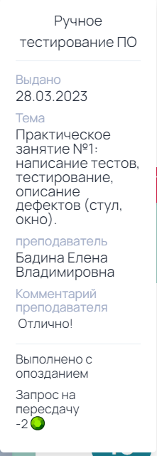 Passed
5 | Функционирование кнопки "Запрос на пересдачу" во всплывающем информационном окне | Passed
6 | Работа кнопки "Загрузить выполненное задание" | Passed
7 | Загрузка файла с заданием на сайт журнала | Passed
8 | Ввод в поле с текстовым ответом в окне "Загрузка домашнего задания" | 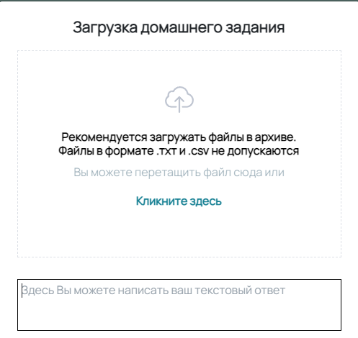 Passed
9 | Ввод в поле "Потрачено времени на выполнение ДЗ" в окне "Загрузка домашнего задания" | Passed
10 | Работа кнопки "Хочу оставить комментарий" в окне "Загрузка домашнего задания" | Passed
11 | Ввод в поле "Хочу оставить комментарий" | 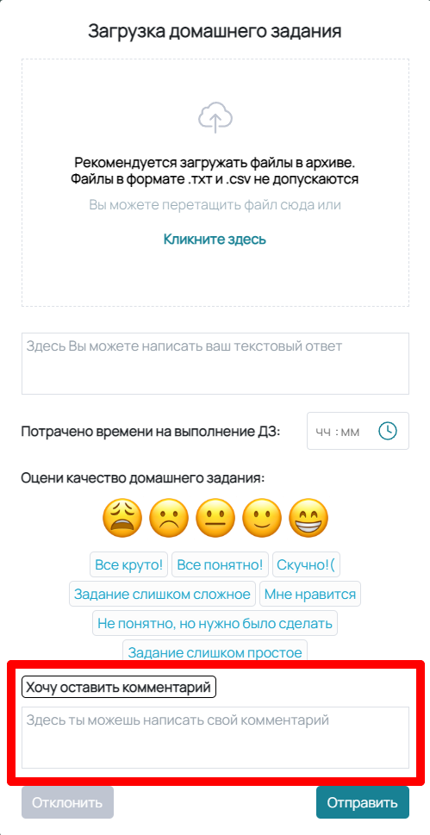 Passed
12 | Работа кнопки "Отправить" в окне "Загрузка домашнего задания" | Passed
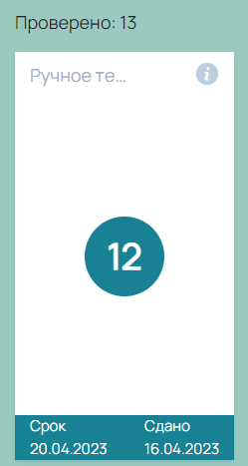
13 | Работа кнопки "Отклонить" в окне "Загрузка домашнего задания" | Passed
14 | Отображение выставленной оценки в поле с проверенной работой | Passed

